Лист1
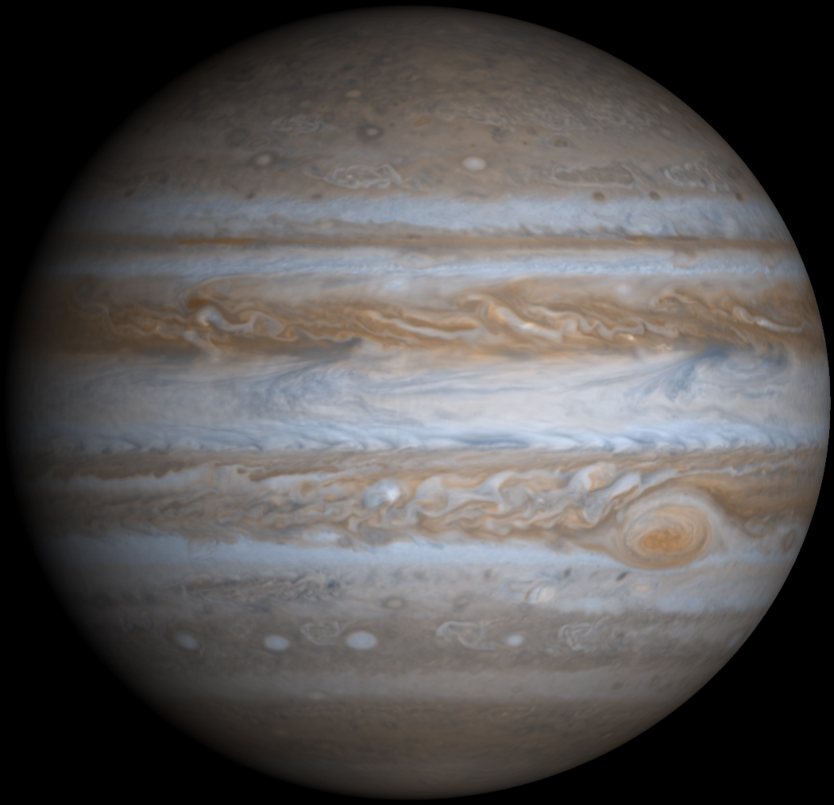
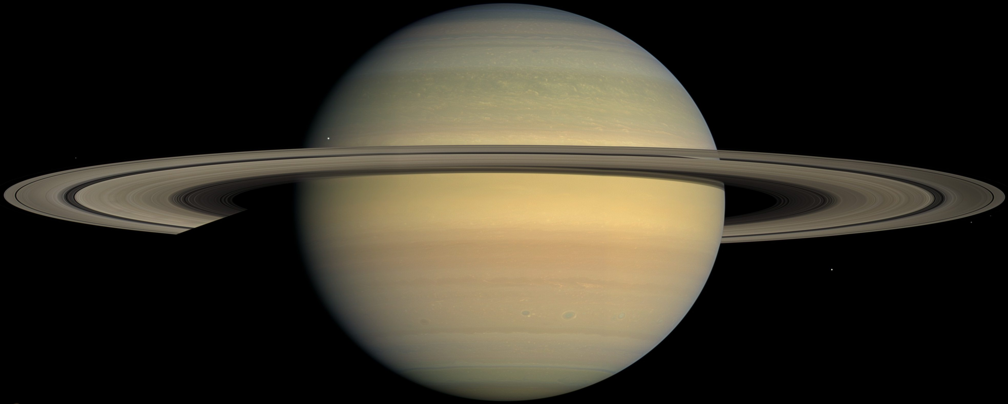

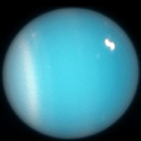
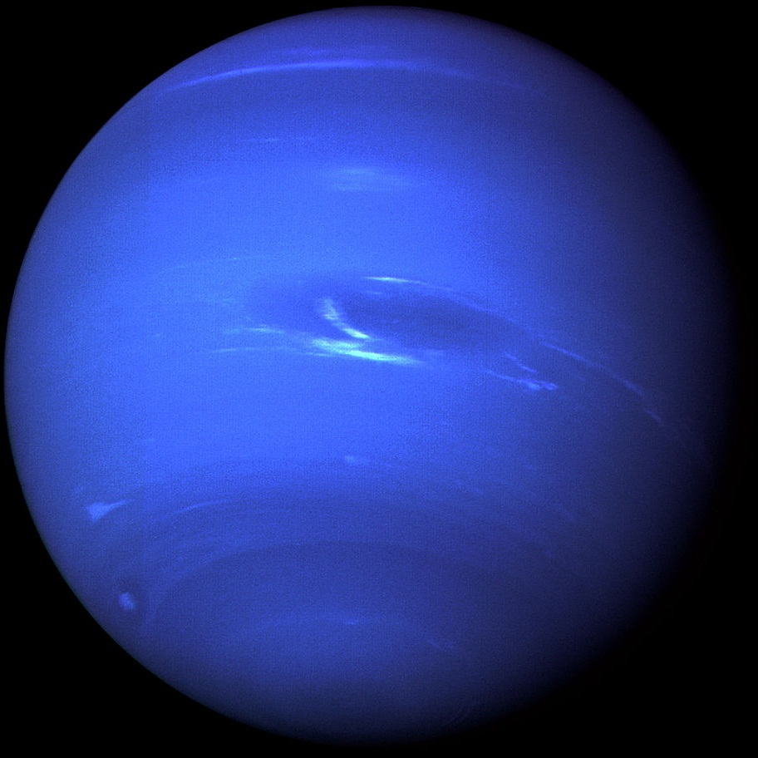

 |  | 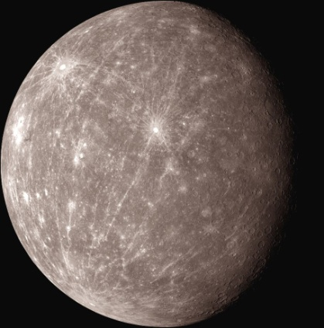 | 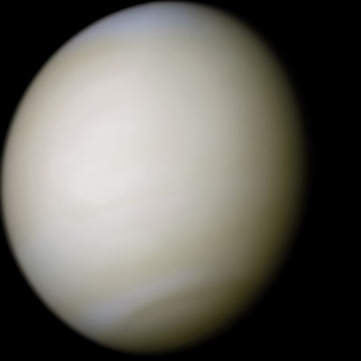 | 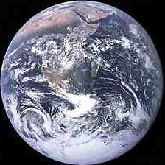 | 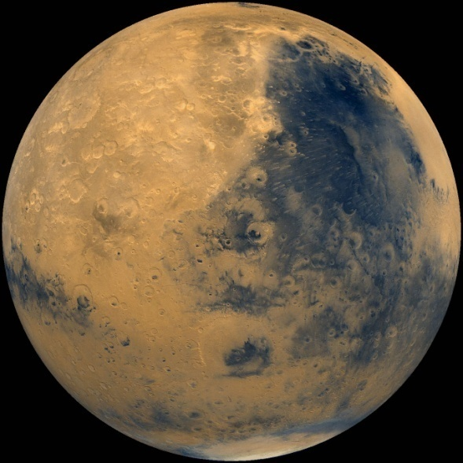
Название | Солнце | Меркурий | Венера | Земля | Марс | Церера | юпитер | Юпитер | юпитер | сатурн | Сатурн | сатурн | Уран | Нептун | 2002_MS4 | Плутон-Харон | 2003_AZ84 | Орк | 2005_UQ513 | Иксион | Салация | 2005_RN43 | 2004_GV9 | 2002_UX25 | Квавар | Варуна | Хаумея | 2007_JJ43 | Макемаке | Варда | Хаос | 2002_AW197 | 2001_UR163 | 2002_TC302 | 2013_FY27 | 2006_QH181 | 2007_OR10 | Эрида | 1996_TL66 | V774104 | Седна
Диаметр | 109 земных | 4 900 км | 12 100 км | 12 700 км | 6 800 км | 900 км | см.правее | 140 000 км | см.левее | см.правее | 116 000 км | см.левее | 51 000 км | 49 000 км | 900 км | 2 400 и 1 200 км | 600 км | 800 км | 600 км | 600 км | 900 км | 600 км | 700 км | 700 км | 1 100 км | 800 км | 1600 км | 600 км | 1 500 км | 600 км | 600 км | 700 км | 600 км | 600 км | 700 км | 600 км | 1400 км | 2 300 км | 600 км | 700 км | 1 000 км
Растояние | 26 000 св.лет | 0,4 ае | 0,7 ае | 1 ае | 1,5 ае | 3 ае |  | 5 ае |  |  | 10 ае |  | 19 ае | 30 ае | 38 ае | 39 ае | 39 ае | 39 ае | 40 ае | 40 ае | 42 ае | 42 ае | 42 ае | 43 ае | 43 ае | 43 ае | 43 ае | 44 ае | 45 ае | 46 ае | 46 ае | 47 ае | 51 ае | 55 ае | 59 ае | 67 ае | 67 ае | 83 ае | 84 ае | 103 ае | 540 ае
Примечания | Жёлтый карлик | самый короткий год - 88 дней | самый длинный день - 243 земных, самая горячая планета | самая защищённая планета от солнечного ветра | планета населена 13-ю роботами | единственная в поясе астероидов |  | Самая большая планета, почти звезда |  |  | самые большие кольца |  | планета лежит на боку | самый быстрый ветер | плутоид | двойная планета |  | похож на плутон |  |  |  |  |  |  |  |  | крутится быстрее |  |  |  |  |  |  |  |  |  |  | массивнее Плутона |  |  | самая дальняя
 |  |  |  |  |  |  |  |  |  |  |  |  |  |  |  | карликовая |  |  |  |  |  |  |  |  |  |  | всех, вытянулась |  |  |  |  |  |  |  |  |  |  |  |  |  | карликовая

